벤포드 분석
분석 계정과목: | 92_국내상품매출액(40101)
금액 기준열: | 대변

벤포드 법칙 분석 결과
첫째 자리 수 | 실제 건수 | 실제 분포 (%) | 벤포드 분포 (%) | 차이 (%)
1 | 20 | 18.2 | 30.1 | -11.9
2 | 7 | 6.4 | 17.6 | -11.2
3 | 40 | 36.4 | 12.5 | 23.9
4 | 8 | 7.3 | 9.7 | -2.4
5 | 17 | 15.5 | 7.9 | 7.6
6 | 3 | 2.7 | 6.7 | -4
7 | 2 | 1.8 | 5.8 | -4
8 | 8 | 7.3 | 5.1 | 2.2
9 | 5 | 4.5 | 4.6 | -0.1

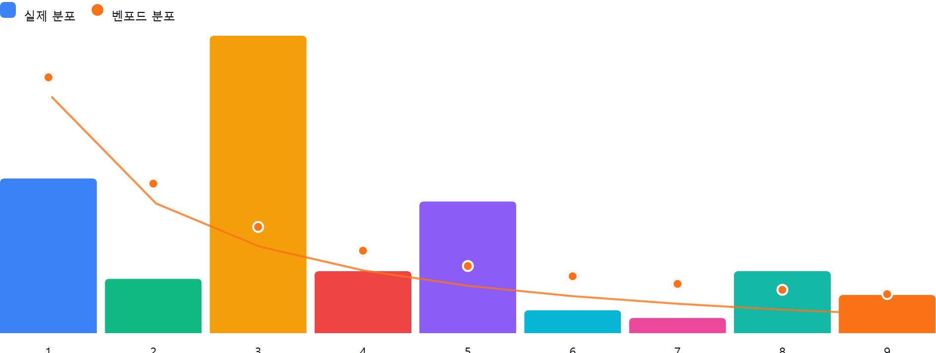

AI 감사인 의견
## 벤포드 법칙 분석 결과 검토 보고서

본 보고서는 '92_국내상품매출액(40101)' 계정에 대한 벤포드 법칙(Benford's Law) 분석 결과를 회계 감사 관점에서 검토한 내용입니다.

---

### 1. 전반적 평가
해당 계정의 데이터 분포는 **벤포드 법칙과 상당한 괴리**를 보이고 있습니다. 벤포드 법칙에 따르면 자연스러운 데이터 집합에서는 '1'로 시작하는 숫자가 전체의 약 30.1%를 차지해야 하나, 본 데이터에서는 18.2%에 그쳤습니다. 반면, 특정 숫자(특히 '3')에 데이터가 과도하게 집중되는 현상이 관찰되어, **인위적인 데이터 개입이나 특정 금액대 설정 가능성을 배제할 수 없는 상태**입니다.

---

### 2. 특이사항 및 잠재적 위험 분석
차이가 ±5% 이상인 구간을 중심으로 분석한 결과는 다음과 같습니다.

* **숫자 '3'의 과도한 집중 (+23.9%)**:
* **분석**: 이론상 12.5%여야 할 분포가 36.4%에 달합니다. 이는 특정 금액대(예: 300,000원~399,999원 사이)의 매출이 집중적으로 발생했음을 의미합니다.
* **위험**: 특정 상품의 단가가 30만 원대인 경우라면 정상일 수 있으나, 만약 결재 한도 회피(Approval Limit)나 특정 승인 절차를 피하기 위해 금액을 임의로 조정(분할 기표 등)했을 가능성이 있습니다.
* **숫자 '1'의 현저한 부족 (-11.9%) 및 숫자 '2'의 부족 (-11.2%)**:
* **분석**: 가장 빈번하게 나타나야 할 1과 2의 비중이 벤포드 분포 대비 매우 낮습니다.
* **위험**: 매출 데이터에서 1로 시작하는 금액(예: 10만 원대, 100만 원대 등)이 누락되었거나, 매출 기표 과정에서 특정 금액대 이상의 매출만 선별적으로 기록되는 등 데이터 처리상의 인위적 왜곡이 의심됩니다.
* **숫자 '5'의 높은 분포 (+7.6%)**:
* **분석**: 7.9%여야 할 분포가 15.5%로 나타났습니다.
* **위험**: 5로 시작하는 금액대(예: 50만 원대)에 반복적인 매출 기표가 이루어지고 있는지 확인이 필요합니다.

---

### 3. 권고사항
데이터의 통계적 분포가 일반적인 경제 활동 데이터의 패턴에서 벗어난 것으로 판단되므로, 다음과 같은 후속 절차를 권고합니다.

1. **세부 거래 내역 추출**: 첫째 자리가 '3'으로 시작하는 거래 건(40건)을 별도로 추출하여, 해당 거래들의 거래처, 일자, 품목을 분석하십시오. 동일한 거래처에서 반복적인 거래가 발생했는지 확인이 필요합니다.
2. **데이터 왜곡 여부 확인**: 매출 데이터가 원천 데이터(ERP 매출 전표 등)와 일치하는지 대조하십시오. 수동으로 입력된 전표인지, 자동 연동된 전표인지 확인하여 수기 입력 시 발생할 수 있는 오류나 조작 가능성을 검토해야 합니다.
3. **금액대 확인**: 30만 원~39만 9천 원 구간이 왜 이렇게 높은지(예: 특정 상품군 판매 비중이 높은 것인지, 혹은 내부통제상의 한도와 관련된 것인지)에 대해 실무 담당자에게 소명을 요구하십시오.
4. **추가 분석**: 본 데이터는 총 110건으로 샘플 사이즈가 다소 작습니다. 더 긴 기간의 데이터를 포함하여 분석을 재수행함으로써 이번 현상이 일시적인 것인지, 아니면 상시적인 왜곡인지 파악하시기 바랍니다.

**주의**: 벤포드 법칙은 이상 징후를 탐지하는 도구일 뿐, 그 자체로 부정(Fraud)을 확정하는 증거가 아닙니다. 위 분석 결과를 바탕으로 한 구체적인 실질 심사를 통해 원인을 규명하시기 바랍니다.

